상품제안서
락앤락 음식물 쓰레기통 | 상품코드: S12798

 |  |  |  |  |  |  | 02-713-8555 | www.synergygift.co.kr
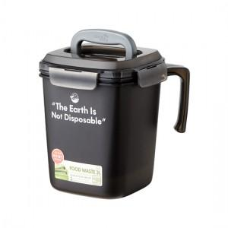

【상세/제작정보】

【인쇄/포장옵션】 | 실크 / OPP(비닐)

【공급단가】 | 수량 | 50~ | 100~ | 300~ | 500~ | 1,000~
*VAT별도 | 3리터 | 9,850원 | 9,490원 | 9,120원 | 8,760원 | 8,540원
 | 4.8리터 | 12,690원 | 12,220원 | 11,750원 | 11,280원 | 10,990원

【상품 URL】 | https://www.synergygift.co.kr:443/src/goods_detail.php?gdno=15932

